상품제안서
오색 다이어트 줄넘기SET,KJ-200A | 상품코드: F04804

 |  |  |  |  |  |  | 02-412-0044 | www.easy1.co.kr
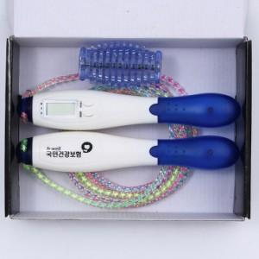

【상세/제작정보】 | 지압효과와 줄넘기 횟수체크 칼로리 표시기능까지

【인쇄/포장옵션】 | 실크 / 포장지포장

【공급단가】 | 수량 | 500~ | 1,000~ | 2,000~ | 3,000~ | 5,000~
*VAT별도 | 단가 | 7,430원 | 7,150원 | 6,880원 | 6,600원 | 6,440원

【상품 URL】 | http://www.easy1.co.kr/src/goods_detail.php?gdno=4804

